Sheet1
 | UNIDADES EN MS
 | TIEMPO DE CORRIDA 1 | TIEMPO DE CORRIDA 2 | TIEMPO DE CORRIDA 3 | TIEMPO DE CORRIDA 4 | TIEMPO DE CORRIDA 5
BUBBLE | 62.2 | 64.1 | 62.7 | 60.9 | 62.1
MERGESORT | 19.3 | 6.66 | 13.2 | 15.6 | 7.48
RADIXSORT | 8.79 | 7.6 | 7.68 | 9.12 | 3.15
QUICKSORT | 8.74 | 7.6 | 10.3 | 5.94 | 4.31
GNOME | 0.177 | 0.16 | 0.369 | 0.159 | 0.158

 | BUBBLE SORT | MERGE SORT | RADIX SORT | QUICKSORT | GNOME SORT |  |  | Bubble | Gnome | Quick | Radix | Merge
TIEMPO DE CORRIDA 1 | 62.2 | 19.3 | 8.79 | 8.74 | 0.177 |  | Tiempo teórico | n^2 | n^2 | nlogn | kn | nlogn
TIEMPO DE CORRIDA 2 | 64.1 | 6.66 | 7.6 | 7.6 | 0.16
TIEMPO DE CORRIDA 3 | 62.7 | 13.2 | 7.68 | 10.3 | 0.369
TIEMPO DE CORRIDA 4 | 60.9 | 15.6 | 9.12 | 5.94 | 0.159
TIEMPO DE CORRIDA 5 | 62.1 | 7.48 | 3.15 | 4.31 | 0.158

tiempo de ejecución con lista desordenada (ms)

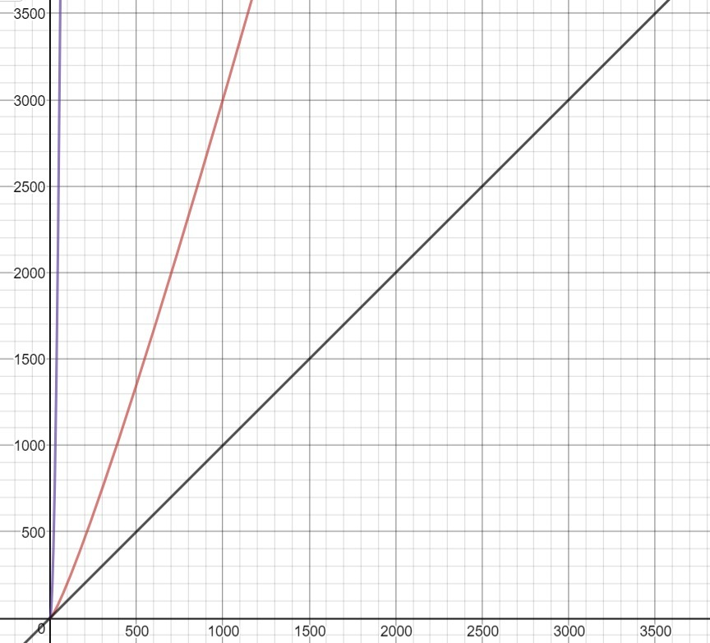
 |  |  |  |  |  |  |  |  |  |  |  |  | Leyenda:
 |  |  |  |  |  |  |  |  |  |  |  |  | morada: | gnome y bubble sort
 |  |  |  |  |  |  |  |  |  |  |  |  | roja: | merg sort y quicksort
 |  |  |  |  |  |  |  |  |  |  |  |  | negra: | radix sort

6 |  | 6.6666666667E+15 | 33

 | BUBBLE SORT | MERGE SORT | RADIX SORT | QUICKSORT | GNOME SORT
500 | 30.9 | 10.6 | 10 | 10.1 | 10
1000 | 33.4 | 14.1 | 21.4 | 11.2 | 10.5
1500 | 36.9 | 10.6 | 9.9 | 10.2 | 11
2000 | 28 | 10 | 20.1 | 9.96 | 11.5
2500 | 23.9 | 10.3 | 10.2 | 10.1 | 12
3000 | 32.4 | 12.7 | 8.79 | 11 | 12.5

 | BUBBLE SORT | MERGE SORT | RADIX SORT | QUICKSORT | GNOME SORT
500 | 30.9 | 10.6 | 10 | 10.1 | 10
1000 | 33.4 | 14.1 | 21.4 | 11.2 | 10.5
1500 | 36.9 | 10.6 | 9.9 | 10.2 | 11
2000 | 28 | 10 | 20.1 | 9.96 | 11.5
2500 | 23.9 | 10.3 | 10.2 | 10.1 | 12
3000 | 32.4 | 12.7 | 8.79 | 11 | 12.5

 |  |  |  |  |  | Screen de profiler del proyecto

